关系图
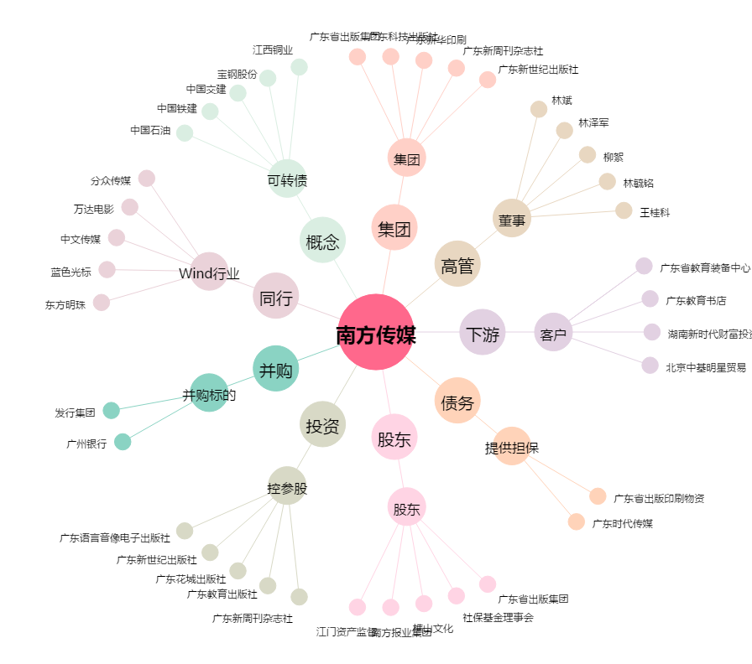
南方传媒[601900.SH] - 关系概览图

